Hoja1
UNIVERSIDAD TECNOLÓGICA DE PEREIRA
GESTIÓN COMPRA DE BIENES Y SUMINISTROS
CONVOCATORIA PÚBLICA 08 DE 2017
COMPRA DE ESCUDOS CON LOGO U.T.P SIN PESTAÑA
ANEXO 1 ITEM 1" PRESENTACIÓN DE LA OFERTA"

ITEM | NOMBRE DEL ELEMENTO | ESPECIFICACIÓN O REFERENCIA | UNIDAD DE MEDIDA | MARCA | CANTIDAD | VALOR UNITARIO SIN IVA | VALOR IVA UNITARIO | VALOR UNITARIO IVA INCLUÍDO | VALOR TOTAL IVA INCLUÍDO | GARANTÍA | TIEMPO DE ENTREGA
1 | 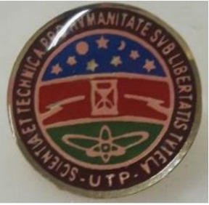 ESCUDO LOGO U.T.P SIN PESTAÑA | REDONDO, 1,7 CMS DE DIÁMETRO, GRABADO EN LÁMINA DE BRONCE CALIBRE 0,70, FULL COLOR PINTURA DURETAN, CON BAÑO DE RESINA, CROMO DORADO, PUNTILLA Y BROCHE AMERICANO | UNIDAD |  | 1,500 |  | $ - | $ - | $ -
VALOR TOTAL |  |  |  |  |  |  |  |  | $ -

FIRMA REPRESENTANTE LEGAL
RUT

